Gráficos
Ministério do Meio Ambiente
DS
MMA
Plataforma de Informações
Iniciativas - Metas - Indicadores
ODS relacionados
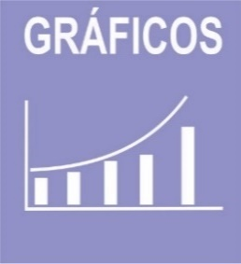 

 |  | ODS | 1 | 2 | 4 | 6 | 9 | 10 | 12 | 13 | 15 | 17 | Total | ODS | 2 | 6 | 8 | 12 | 15 | Total
 |  | Iniciativas | 6 | 6 | 3 | 3 | 1 | 4 | 4 | 4 | 15 | 3 | 49 | Metas | 1 | 2 | 1 | 3 | 6 | 13

Iniativas PPA/ODS
Metas PPA/ODS

Indicadores
Indicadores SFB
Indicadores em construção

 | ODS |  | 6
 | Indicador Nacional | 0 | 3
 | Indicador Estratégico | 2 | 5
 | Indicador PPA | 0 | 2
 | Indicador ODS | 0 | 0

